Sheet8
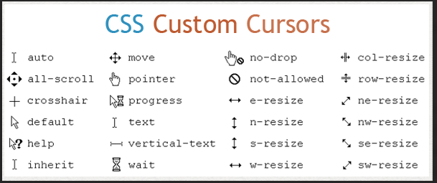

Email
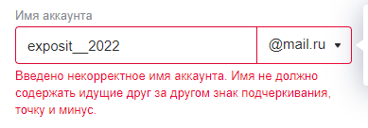
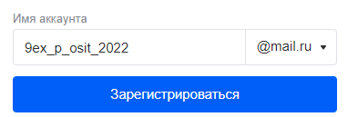
MICROSOFT
Local part |  |  |  | @ + domain
Valid |  | Invalid |  | Valid |  | Invalid |  | https://en.wikipedia.org/wiki/Email_address#Valid_email_addresses
allowable symbols: - |  | unallowable: " |  | @ + 255 symbols |  | @ + 256 symbols |  | https://habr.com/ru/post/320572/
allowable symbols: . |  | unallowable: spaces |  | @ + 254 symbols |  | point is absent | @outlookcom | https://developer.roman.grinyov.name/blog/92
allowable symbols: _ |  | unallowable: [icon] |  | valid | @outlook.com | @ is absent | outlook.com
allowable symbols: 0-9 |  | unallowable: \ |  |  |  | point + @ are absent | outlookcom
allowable symbols: a-z |  | unallowable: [] |  |  |  | @+point | @.
allowable symbols: A-Z |  | unallowable: @ | оч спорно, т.к. по сути этот символ - своеобразный переход к доменной части |  |  | @+point without domain name | @.com
 |  |  |  | ip | @198.102.434.8 | invalid ip | @198.102.434.
text..text | две точки не подряд? | не латиница |  |  |  | invalid ip | @198.102.434.257
te.xt.text |  |  |  |  |  | @ @
Count of allowable symbols: 2 (if the first symbol != "-", "_", ".") | а больше символов нельзя разве? | Count of symbols 0, |  |  |  | другие спец символы?
Count of allowable symbols: 2 (if the last symbol != "-", "_", ".") |  | Count of symbols 1
Count of allowable symbols: 3 |  | Count of symbols 66
Count of allowable symbols: 64
Count of allowable symbols: 65

The first symbol: a-z |  | The first symbol: -
The first symbol: A-Z |  | The first symbol: _
The first symbol: 0-9 |  | The first symbol: . |  |  | valid local part + invalid @domain

special characters in a row:- - | будет невалидно | special characters in a row: . .
special characters in a row:_ _ | невалидно тоже (см. скрин ниже)

The last symbol: 0-9 |  | The last symbol: -
The last symbol: a-z |  | The last symbol: _
The last symbol: A-Z |  | The last symbol: .

 | первая часть емэйла называется Local part, то, что после @- доменная часть. обрати внимание

Date
 |  | 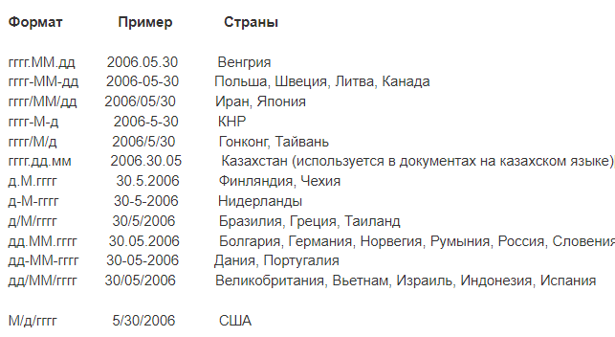
USA-Format
The day field |  | The month field |  | Separator |  | The day field + The mounth field |  | The year field
Valid | Invalid | Valid | Invalid | Valid | Invalid | Valid | Invalid | Valid | Invalid
2022-01-31 | 2022-01-09 | 2022-01-12 | 0 | / | . | 29/02 високосный год 28/02 не високосный год | 30/02 високосный год 29/02 не високосный год | start date | letter
 | 32 | ?01-09 | 13 |  | - |  | 31/03 | finish date | symbol
 | letter |  | letter |  | missing | 29 02 1996 | 31/06 | average date | space
 | symbol |  | symbol |  | space | 28 02 1997 | 31/09 |  | start date -1
 | space |  | space |  | \ |  | 31/11 |  | finish date +1
 | missing |  | missing |  | ? |  |  |  | missing
 | 111 |  | 111 |  | | |  | 30 02 1996 |  | two-digit number
 | 0 |  | 00 |  | double |  | 29 02 1997 |  | three-digit number
 | 00 |  | double |  |  |  | 31 03 2002 |  | double
 | double |  |  |  |  |  | 31 06 2010
 |  |  |  |  |  |  | 31 11 2021
 |  | Общее:
 |  | дробные числа?
Future date

